界面&功能
福利大厅系统 |  |  |  |  | 功能规则

 | 功能入口 |  |  |  |  |  | 福利大厅 相关基础规则和清单
 |  |  |  |  |  | 1.设计目的是什么 |  | 5功能点清单
 | 1.在主界面点击【福利】图标可进入 |  |  |  |  | ▶ | 提供每日签到，累积签到奖励 | 模块 | 类型 | 内容 | 优先级
 | 2.图标位于界面左侧展开图标清单中 |  |  |  |  | ▶ | 提供在线奖励 | 福利系统 | UI和资源 | 每日签到界面 | 1
 |  |  |  |  |  | 2.基本规则 |  |  | UI和资源 | 在线奖励界面 | 1
 |  |  |  |  |  | ▶ | 根据日历真实日期进行签到排布 |  | UI和资源
 |  |  |  |  |  | ▶ | 根据在线时间领取奖励 |  | UI和资源
 |  |  |  |  |  | 3.解锁方式 |  |  | UI和资源
 |  |  |  |  |  | ▶ | 默认开启 |  | 功能逻辑 | 每日签到更新逻辑 | 1
 |  |  |  |  |  | 4关联功能 |  |  | 功能逻辑 | 每日签到补签逻辑 | 1
 |  |  |  |  |  | ▶ | 主界面【入口位置】 |  | 功能逻辑 | 累积签到奖励逻辑 | 2
 |  |  |  |  |  |  |  |  | 功能逻辑 | 不同状态显示逻辑 | 3
 |  |  |  |  |  |  |  |  | 功能逻辑 | 在线奖励界面 | 1
 |  |  |  |  |  |  |  |  | 功能数值 | 福利奖励数值 | 3

 | 福利大厅界面【每日签到】

1
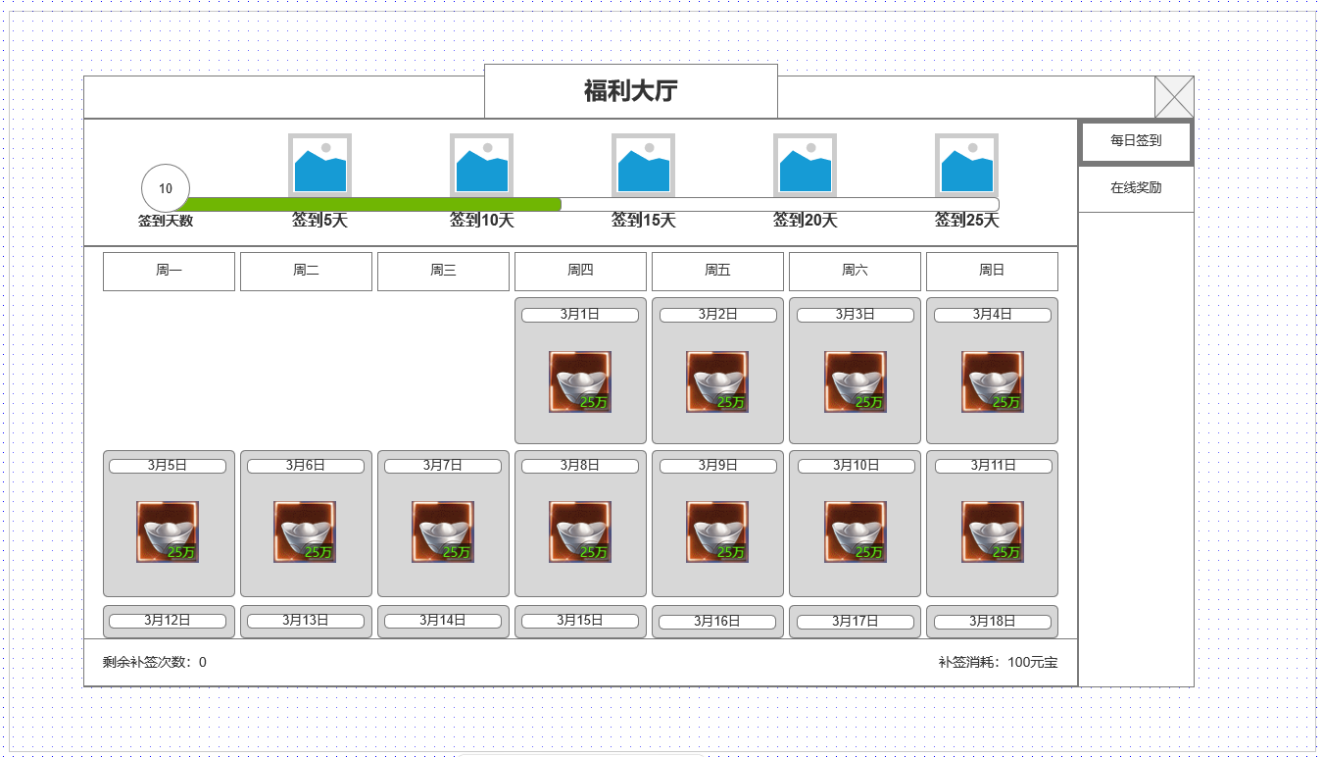
 |  |  | 1.累积签到天数可领取奖励
 |  |  | ▶ | 每月更新相关内容
 |  |  | ▶ | 分为5个档位，每5天一个档位
 |  |  | ▶ | 不同领取状态：可领取，已领取，无法领取
 |  |  | 2.显示星期X
 |  |  | ▶ | 根据周X排布签到标签

2
 |  |  | 3.签到标签显示区
 |  |  | ▶ | 按真实日历显示当月日期
 |  |  | ▶ | 显示签到奖励图标
 |  |  | ▶ | 不同显示状态：已签到，可补签，无法签到

3

 | 未标注界面

 |  | 使用通用副本侧边栏即可

 | 福利大厅界面【在线奖励】

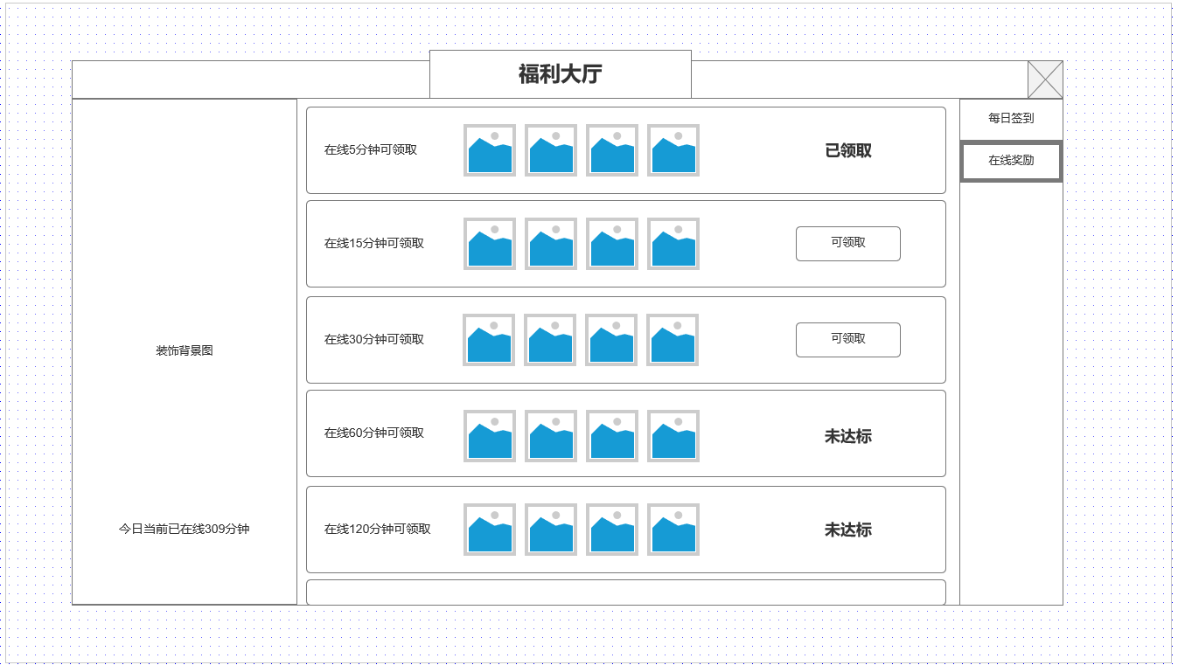
 |  |  | 1.在线签到档位：已领取
 |  |  | ▶ | 已领取状态的在线签到档位
 |  |  | ▶ | 最多配置4个不同奖励
1
 |  |  | 2.在线签到档位：可领取
 |  |  | ▶ | 已达标的档位，显示领取按钮

 |  |  | 3.签到标签显示区
 |  |  | ▶ | 显示日期
 |  |  | ▶ | 显示签到奖励图标
2
 |  |  | ▶ | 不同显示状态：已签到，可补签，无法签到

3

功能美需
UI需求

 | 序号 | 类型 | 对应界面 | 内容 | 功能需求 | 策划建议 | 参考图
 | 1 | UI
 | 2 | UI
 | 3 | UI
 | 4 | UI
 | 5 | UI
 | 6 | UI
 | 7 | UI
 | 8 | UI
 | 9 | UI
 | 10 | UI
 | 11 | UI
 | 12 | UI
 | 13 | UI
 | 14 | UI
 | 15 | UI
 | 16 | UI
 | 17 | UI
 | 18 | UI
 | 19 | UI

背景图需求

 | 序号 | 类型 | 对应界面 | 内容 | 功能需求 | 策划建议 | 参考图
 | 1 | 2D原画
 | 2 | 2D原画
 | 3 | 2D原画
 | 4 | 2D原画
 | 5 | 2D原画
 | 6 | 2D原画

道具图标需求

动效需求

 | 序号 | 类型 | 内容 | 描述 | 功能需求 | 策划建议 | 参考图

其他 （ICON，模型，表情等）

 | 序号 | 类型 | 对应界面 | 内容 | 功能需求 | 策划建议 | 参考图
 | 1 | ICON | 主界面 | 主界面代表技能功能的入口图标 | 主界面代表技能功能的入口图标 |  | 

参考界面
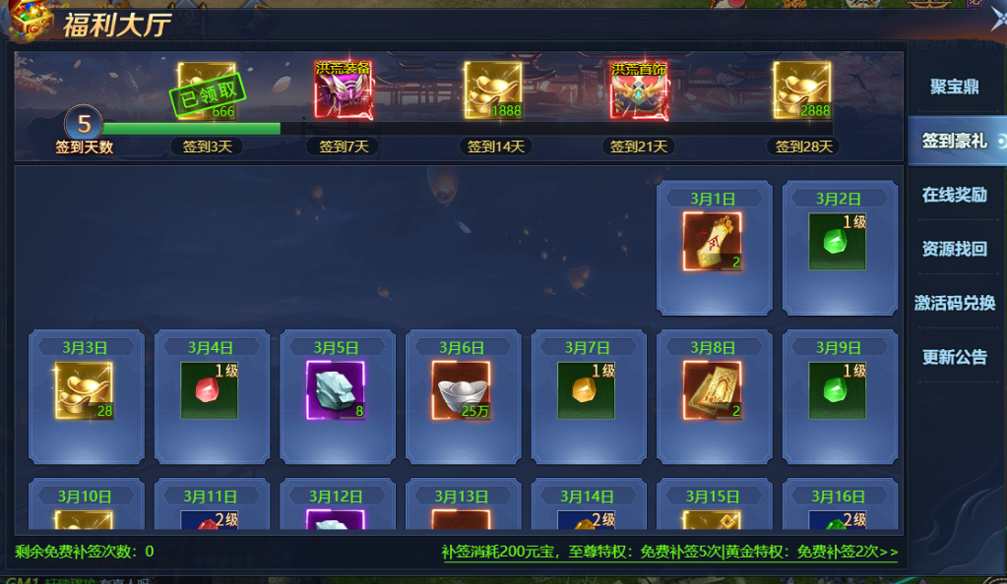
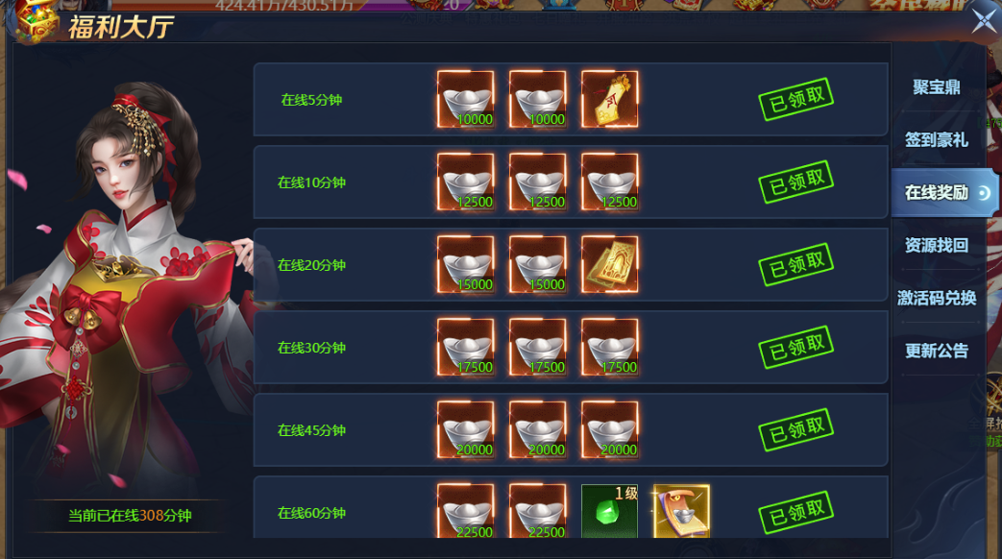
参考图

 | 参考游戏—异兽洪荒

